Sheet1
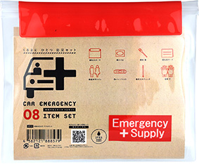
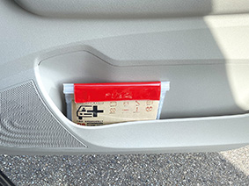
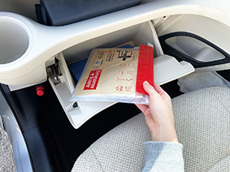
提 案 書

車載用防災ポーチ8点セット CP-10 |  | 参考上代 | ¥1,000 | 販売価格
 |  | （税別） |  | （税別）
【JAN】 | 4562121888579
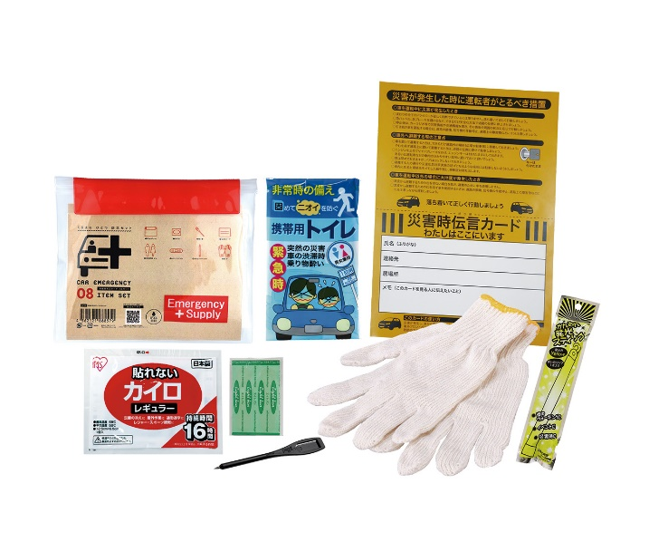
 |  |  | 商品番号】 CP10 【本体サイズ】 防水ポーチ：233×195ｍｍ 【パッケージサイズ】 255×20×210ｍｍ・189g 【個装形態】 ポリ袋入 【入数】 60 【セット内容】 防水ケース・携帯用トイレ1P・災害時伝言カード・カイロ・絆創膏5P・かんたん発光スティック・鉛筆・軍手 【商品説明】 車のサイドポケットやグローブボックスに収納！車に一つ防災セット 【備考】 一部色・柄・商品が変更になる場合があります。ご了承ください。 【生産国】 中国・日本

